企画内容
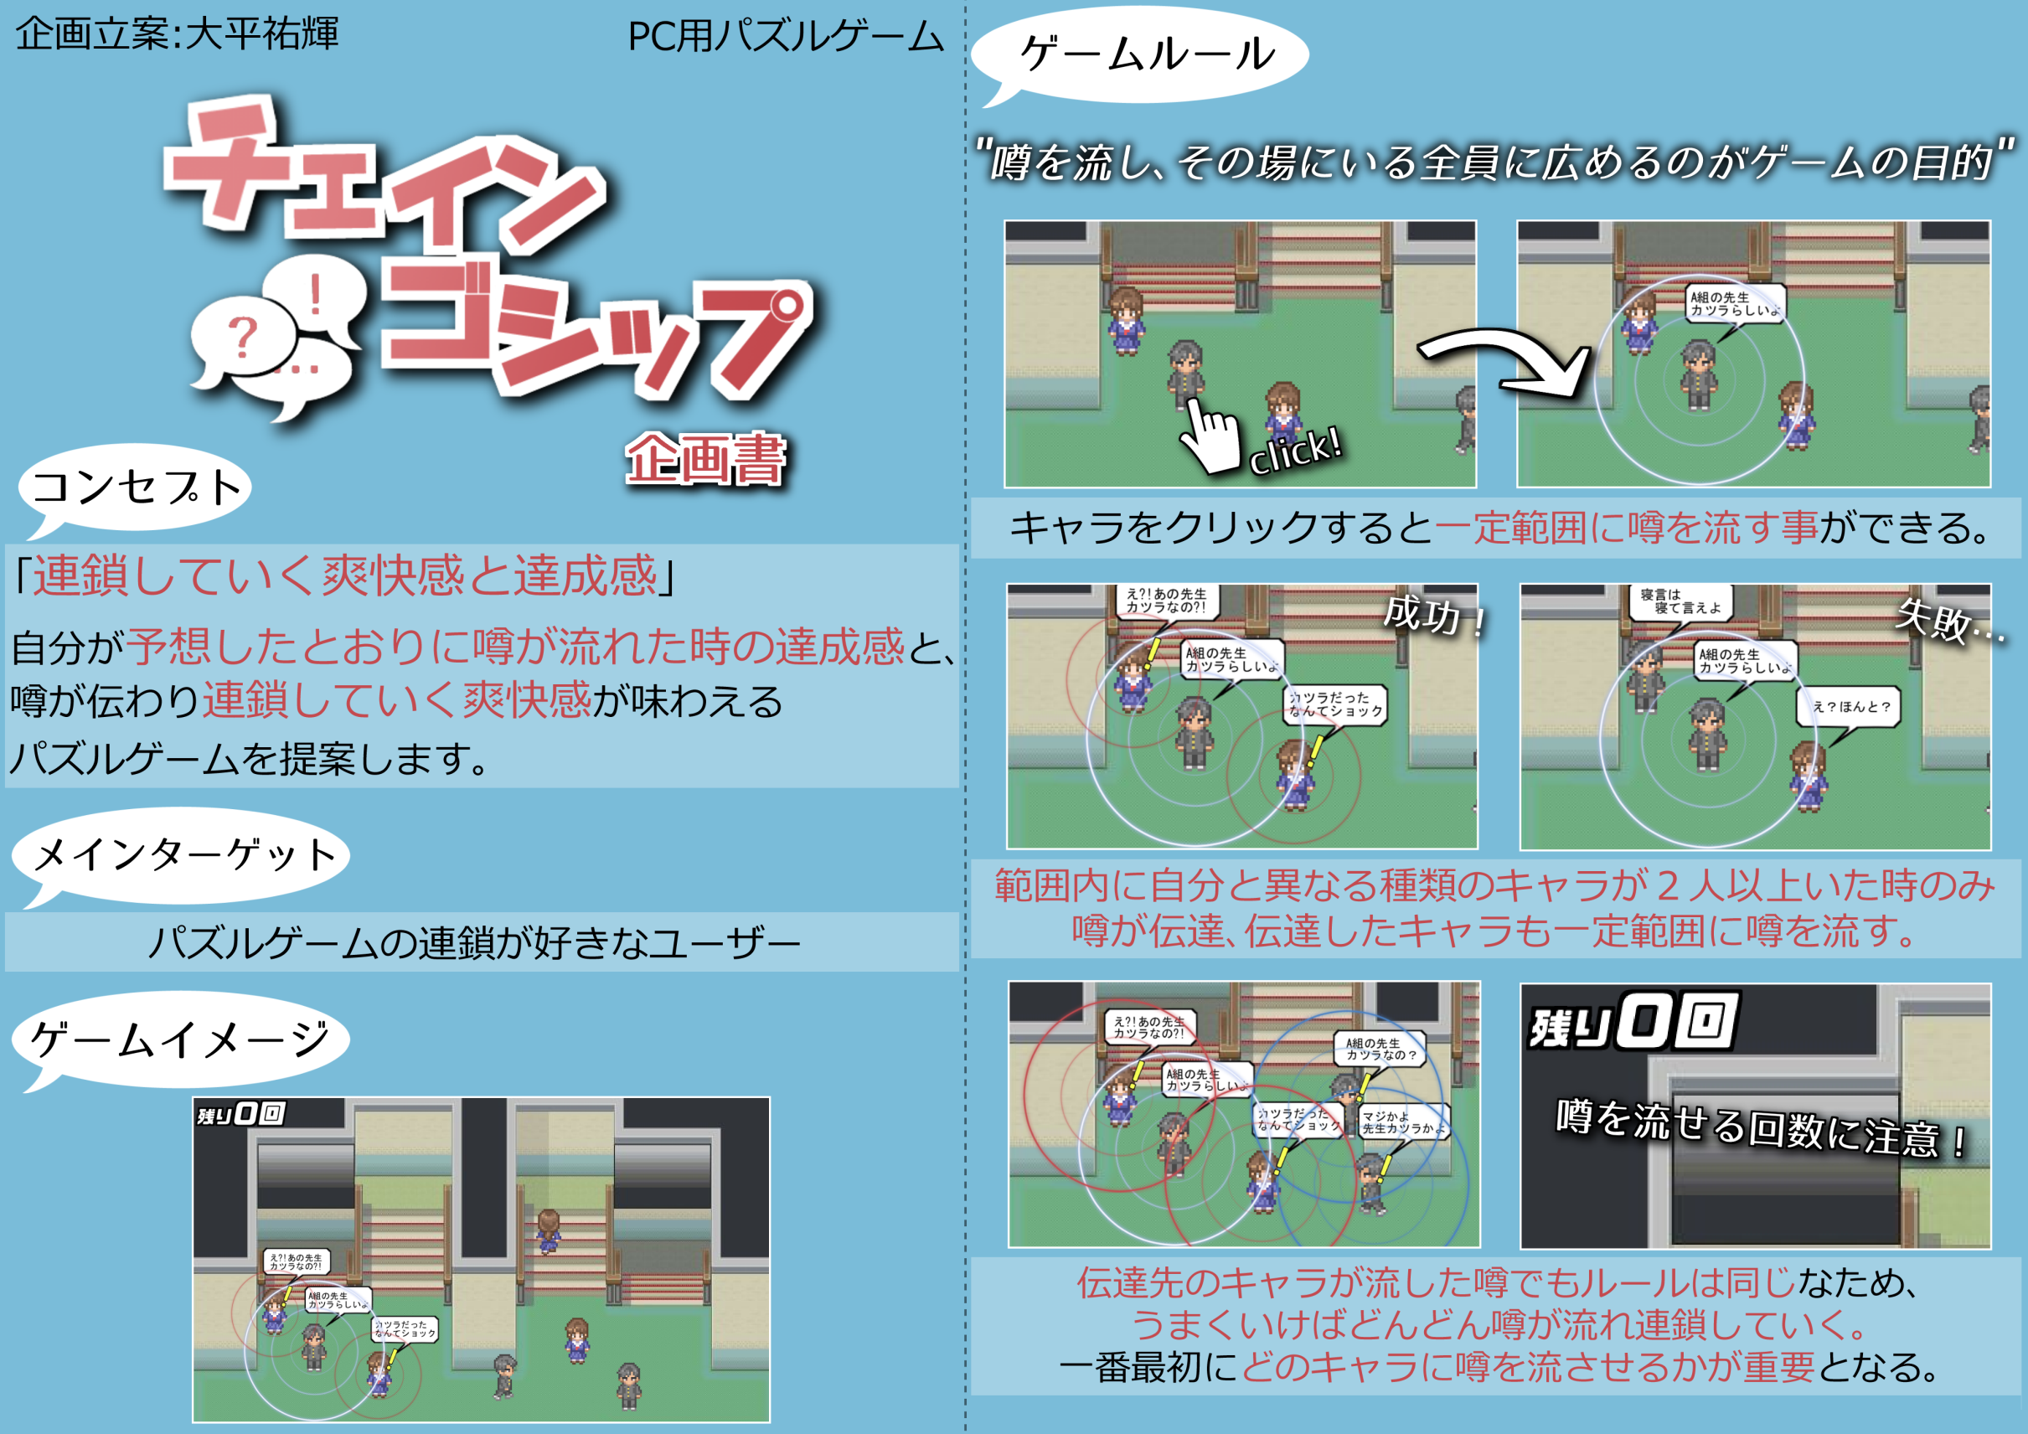

画面仕様
◇画面仕様◇

※（仮）になっているものは今後差し替えるので注意。

○画面サイズは1280x720
クリア条件と達成までの数

○プレイ画面のイメージ

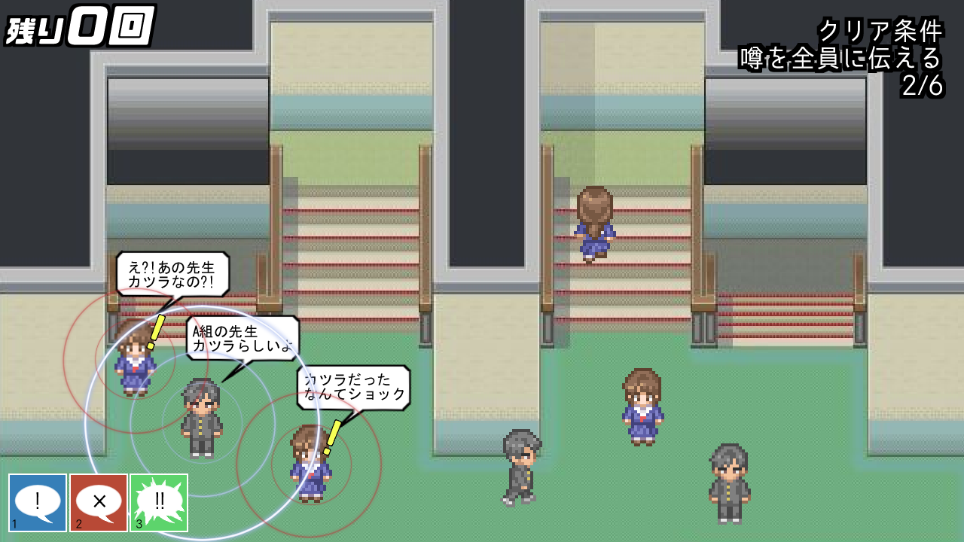
噂を流す事が出来る回数

背景画像

キャラの画像

吹き出しの画像
びっくりマークの画像
噂を流せる範囲の表示

キャラ配置のボタン

○ゲームオーバー画面（仮）

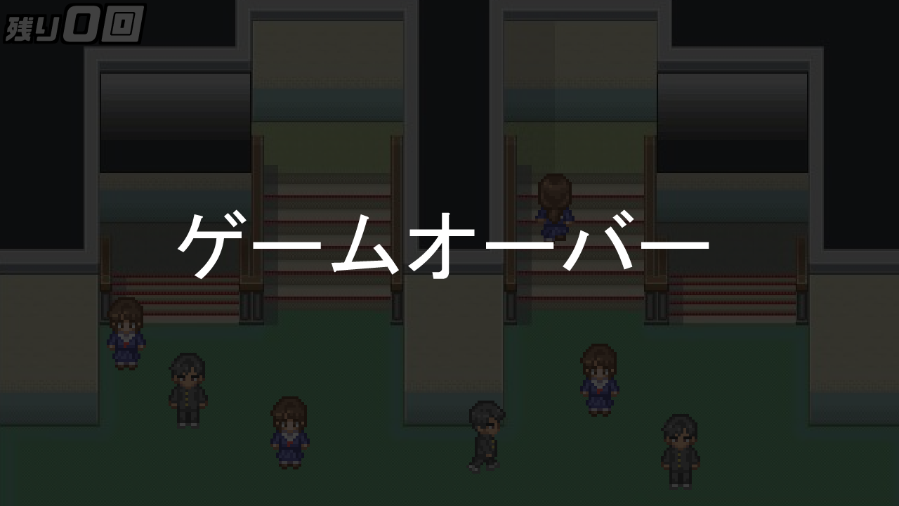

ゲームオーバーの文字の画像

●プレイ画面でゲームオーバーになると画面が暗転し中央に「ゲームオーバーの文字の画像」が表示される。

○ステージクリア画面（仮）
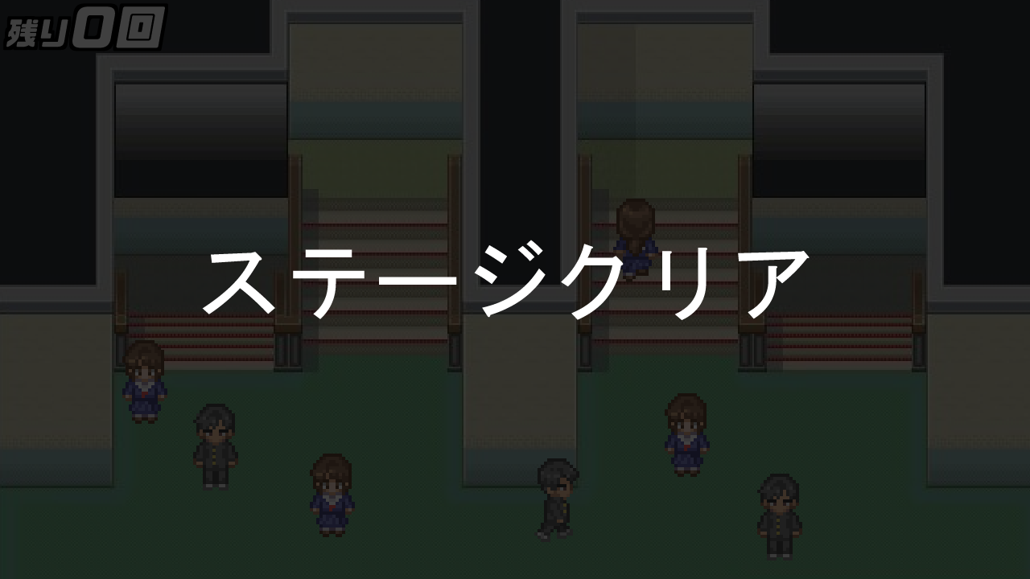

ステージクリアの文字の画像

●プレイ画面でクリアすると画面が暗転し中央に「ステージクリアの文字の画像」が表示される。

基本仕様

◇基本仕様◇

○ゲームイメージ

○ステージには予めキャラが配置されている。
配置されているキャラをプレイヤーがクリックする事は出来ない。

○プレイヤーの配置



 | ●プレイヤーはキャラを任意の場所に配置する事が出来る。
 | ●それぞれ操作はキーボードの１，２，３に対応している。
 | 数字キーを押す以外にもボタンを直接マウスで押す事でも選択する事が可能。
 | ●プレイヤーが配置できるキャラは３種類いる。
 | ・１、配置すると噂を円形に流すキャラ
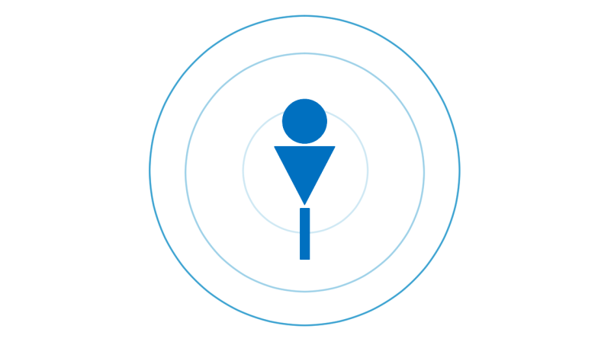

 |  | ・配置すると３秒間噂を流す、その際吹き出しが表示される。
 |  | 範囲はキャラ３人分。
 |  | ３秒経つと配置したキャラは消える。

 | ・２、配置すると噂を止めるキャラ
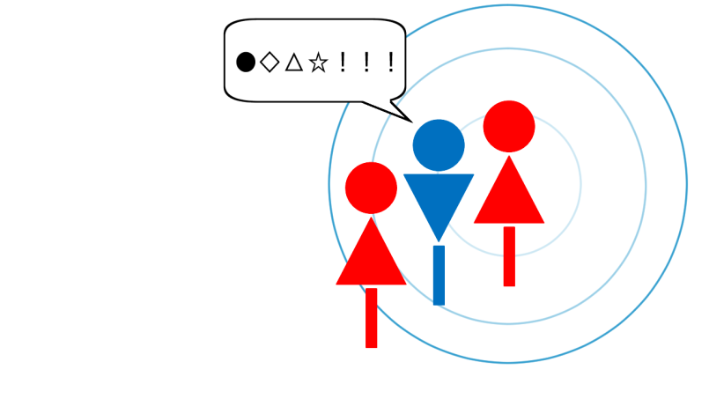

 |  | ・噂を流そうとしてるキャラの範囲に予め配置しておく。
 |  | 配置したキャラに噂が伝達すると噂を流したキャラの範囲内にいる他のキャラには噂が伝達しなくなる。
 |  | 配置したキャラに噂が伝達すると吹き出しが表示される。
 |  | 噂が伝達されてからその範囲内に配置しても効果はない。
 |  | ・出現している時間は５秒。
 |  | ５秒経つと配置したキャラは消える。

 | ・３、配置すると伝達した噂を広範囲に拡散するキャラ


 |  | ・配置すると自身に伝達された噂を広範囲に拡散する。（通常の1.5倍）
 |  | １とは違い自らは噂を流さない。
 |  | ・出現している時間は５秒。
 |  | ５秒経つと配置したキャラは消える。

 | ●配置の手順
 | ・任意の数字キーを押すと半透明のキャラを持った状態になる。


 | ・任意の場所でマウスを左クリックするとその場所に持っていたキャラが配置される。

